WLEIS-S Ítems
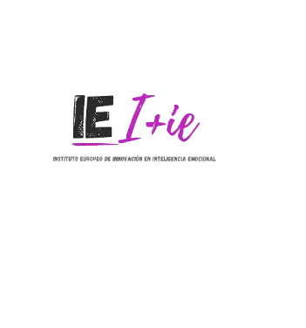
WLEIS-S (Escala de Inteligencia Emocional de Wong y Low)
Instrucciones: A continuación, encontrará algunas afirmaciones sobre sus emociones y sentimientos. Lea atentamente cada frase e indique por favor el grado de acuerdo o desacuerdo con respecto a las mismas. Marque con una cruz la respuesta que más se aproxime a sus preferencias. No hay respuestas correctas o incorrectas, ni buenas o malas. No emplee mucho tiempo en cada respuesta
 |  | 1 | 2 | 3 | 4 | 5 | 6 | 7
 |  | Completamente en desacuerdo | En desacuerdo | Más bien en desacuerdo | Ni acuerdo ni desacuerdo | Más bien de acuerdo | De acuerdo | Completamente de acuerdo
1 | La mayoría de las veces sé distinguir por qué tengo ciertos sentimientos
2 | Conozco siempre las emociones de mis amistades a través de sus comportamientos
3 | Siempre me fijo metas y luego intento hacerlo lo mejor posible por alcanzarlas
4 | Soy capaz de controlar mi temperamento y manejar mis dificultades de manera racional
5 | Tengo una buena comprensión de mis propias emociones
6 | Soy un buen observador/a de las emociones de los demás
7 | Siempre me digo a mi mismo/a que soy una persona competente
8 | Soy capaz de controlar mis propias emociones
9 | Realmente comprendo lo que yo siento
10 | Soy sensible a los sentimientos y emociones de los demás
11 | Soy una persona auto-motivadora
12 | Me puedo calmar fácilmente cuando me siento enfadado/a
13 | Siempre sé si estoy o no estoy feliz
14 | Tengo una buena comprensión de las emociones de las personas que me rodean
15 | Siempre me animo a mi mismo/a para hacerlo lo mejor posible
16 | Tengo un buen control de mis propias emociones

Respuestas y Cálculo
Perfil Inteligencia Emocional
Subescala | Puntuación
Evaluación propias emociones | 0
Evaluación emociones de otros | 0
Uso de las emociones | 0
Regulación de las emociones | 0
Total IE | 0

Estos resultados deben ser interpretados por un profesional de la Psicología.
¿Quieres saber más sobre cómo mejorar tus competencias emocionales?
Estamos a tu disposición en el INSTITUTO EUROPEO DE INNOVACION EN INTELIGENCIA EMOCIONAL: info@ie-inteligenciaemocional.com
Este material está disponible solo a efectos divulgativos, y todos los derechos del cuestionario y su adaptación a España, están reservados a los autores del test y su representación en España.

